상품제안서
UVC 미니 칫솔살균기 | 상품코드: S44014

 |  |  |  |  |  |  | 02-713-8555 | www.synergygift.co.kr
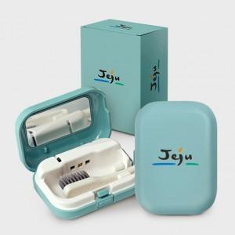

【상세/제작정보】 | <span style="font-size: 14pt;">※ 살균기+종이케이스 컬러인쇄 포함</span><br>

【인쇄/포장옵션】 | 풀칼라 / 포장지포장

【공급단가】 | 수량 | 100~ | 300~ | 500~ | 1,000~ | 3,000~
*VAT별도 | 단가 | 14,300원 | 13,700원 | 13,350원 | 13,000원 | 12,600원

【상품 URL】 | https://www.synergygift.co.kr:443/src/goods_detail.php?gdno=44014

